Sheet1
 | 商品コード | 商品名 | 定価(税込) | 数量 | お届け先様情報 |  |  |  | ラッピング
 |  |  |  |  | 郵便番号 | ご住所 | お名前 | TEL | 包装紙 | 熨斗 | 熨斗（のし上） | 熨斗（のし下） | 手提げ袋
1
2
3
4
5
6
7
8
9
10
11
12
13
14
15
16
17
18
19
20

 | ◇ご依頼主様（〒／ご住所／お名前／代表電話） ※社内取り込み用になるため、貴社情報をご入力ください。 |  |  |  |  | ★ラッピングについて
 |  |  |  |  |  | K列の包装紙イメージはこちらよりご確認ください。
 |  |  |  |  |  | ラッピング出来かねる商品もございますので、詳しくは商品ページのサービスアイコンをご確認ください。
 |  |  |  |  |  | http://www.ringbell.co.jp/cg_miryoku/miryoku.html#wrapping
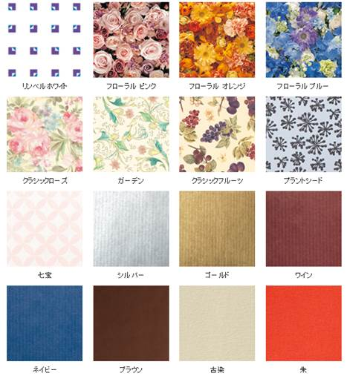

 | ◇送り主様（〒／ご住所／お名前／TEL） ※配送伝票に印字する送り主様情報をご入力ください。

 | ◇希望納期 ※お支払い手続き完了後、発送させていただきます。

 | ◇お支払方法
 | ➀クレジットカード払い or ②請求書払い（銀行振込・前払い） or ③請求書払い（銀行振込・掛け払い）

 | ▼請求書払いをご希望の方は請求書の送付先をご入力ください。（〒／ご住所／お名前）

 | ◇その他・要望

 | 【確認事項】

 | ■送料について
 | 3,600円（税別）以上の商品は送料無料でお届けいたします。
 | また、お届け先1ヶ所につき複数ご購入の場合は、同一商品の商品合計金額が3,600円（税別）以上で送料無料となります。
 | ※諸事情により変更となる場合もございます。

 | 上記以外の場合、1ヶ所あたり全国一律で送料がかかります。
 | カタログギフト・ご招待券ギフト：400円（税抜） ／ 雑貨、食品（常温便）：650円（税抜） ／ 食品（冷蔵便・冷凍便）：850円（税抜）

 | ■お支払い方法について
 | 次の3つのお支払い方法からお選びください。

 | ➀クレジットカード払い
 | 後ほどクレジットカードの入力フォーム（URL）をメールでお送りしますので、ご入力ください。
 | オーソリ確認後、ご指定日にお届けいたします。

 | ②請求書払い（銀行振込・前払い）
 | 請求書は郵送いたします。お支払い手続き完了後に商品発送となりますので、お届け希望日には余裕を持ってご注文ください。

 | ③請求書払い（銀行振込・掛け払い）
 | 契約先であるGMOペイメントサービス株式会社が提供する「GMO掛け払い」での決済となります。
 | 詳しくはこちらをご確認ください。
 | https://www.ringbell.co.jp/ringbell/contents/company/gmo-kakebarai/

